양식 이용방법
[양식 이용방법]

1. <국가연구시설장비 이력 DB>, <이력카드> 이용방법

가. <국가연구시설장비 이력 DB> : 내역을 모두 기입한다. (A~U열)

나. <이력카드> : A2 란에 <국가연구시설장비 이력 DB> 순번(NO)을 입력 -> 내용확인 -> 출력 -> 사진(2개) 첨부 후 장비에 부착

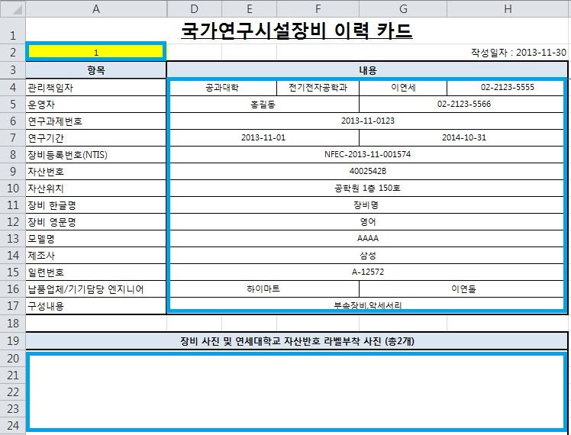

2. <운영일지>,<유지보수일지> 이용방법
가. 출력 후 수기로 내역 작성 또는 엑셀파일에 순번대로 내역 작성 후 보관
나. 현장 실태조사시 일지 관리현황 점검 예정

